1F
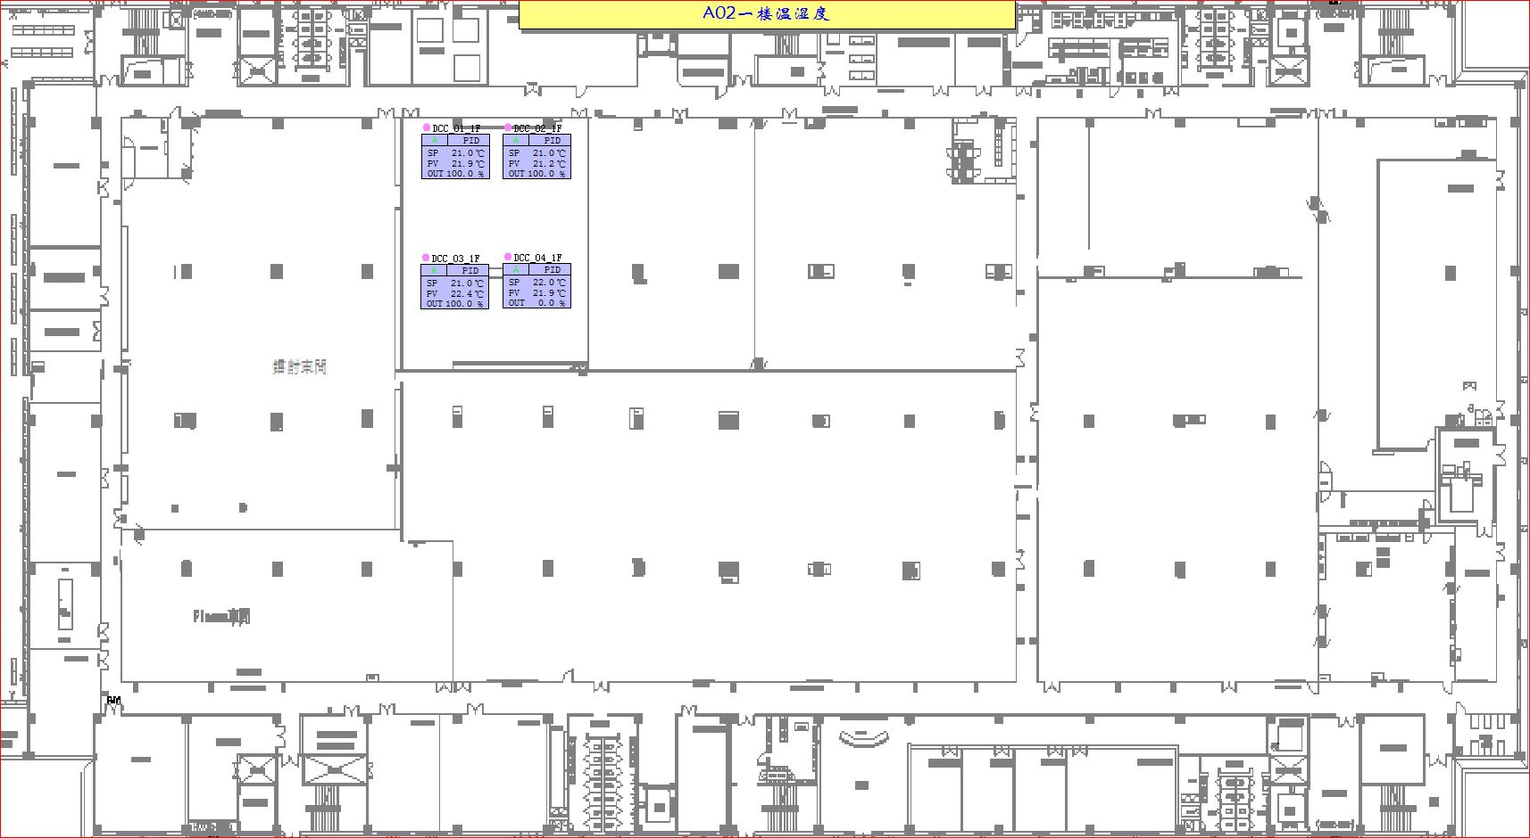
车间 | DCC名称 | 溫溼度看板 | 温度控制中值 | HIHI | HI | LO | LOLO | 湿度 | 看板點位 | 空调箱
新镭射 | TCV_01 | TTHT04 | 22±2 | 24 | 23 | 21 | 20 |  | A02_CR_1F_DCC_TT04 | MAU101
 | TCV_02
 | TCV_03
 | TCV_04

2F
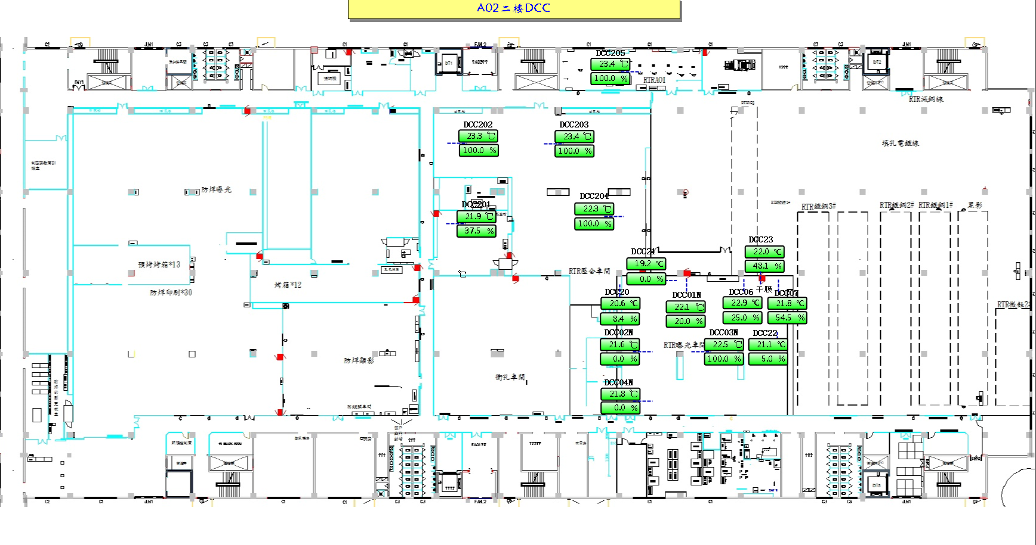
车间 | DCC名称 | 溫溼度看板 | 温度控制中值 | HIHI | HI | LO | LOLO | 湿度 | 看板點位 | 空调箱
RTR曝光 | TCV_01N | TTHT02N | 22±2 | 24 | 23.6 | 20.4 | 20 |  | A02_CR_2F_ROOM_TT02N | MAU202
 | TCV_02N
 | TCV_03N
 | TCV_04N
 | TCV_06
 | TCV_07
 | TCV_20
 | TCV_21
 | TCV_22
 | TCV_23

3F
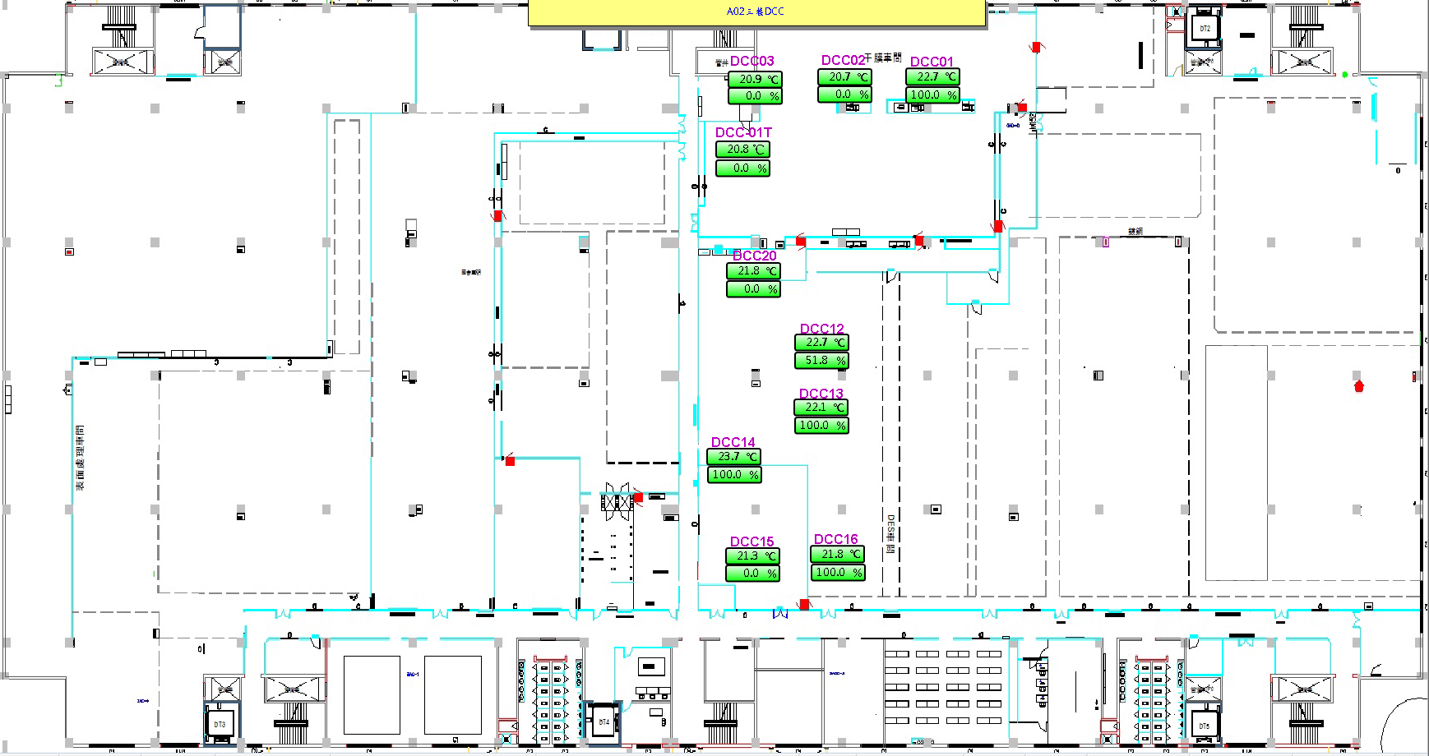
车间 | DCC名称 | 溫溼度看板 | 温度控制中值 | HIHI | HI | LO | LOLO | 湿度 | 看板點位 | 空调箱
干膜车间 | TCV_01 | TTHT21 | 22±2 | 24 | 23.6 | 20.4 | 20 |  | A02_CR_3F_TTHT_TT21 | MAU403
 | TCV_02
 | TCV_03
 | TCV_01T
AOI | TCV_12 | TTHT12 |  |  |  |  |  |  | A02_CR_3F_ROOM_TT12 | MAU301
 | TCV_13
 | TCV_14
 | TCV_15
 | TCV_16
 | TCV_20

